資料4-3 令和3年入院状況
＜資料4-3＞
＜大阪急性期・総合医療センター リハビリテーション科が主科の 高次脳機能障がい患者の入院状況＞

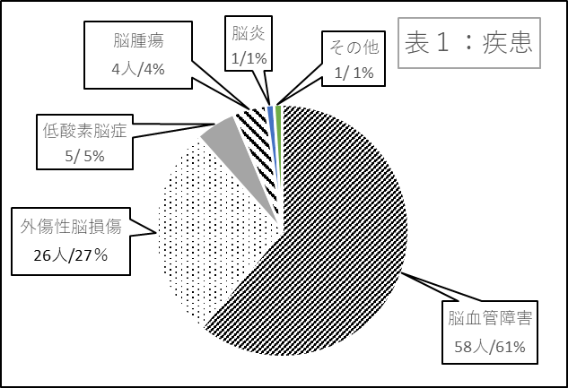
 | ＜表１：疾患＞
 | 疾患 | 人数 | ％
 | 脳血管障害 | 58 | 61%
 | 外傷性脳損傷 | 26 | 27%
 | 低酸素脳症 | 5 | 5%
 | 脳腫瘍 | 4 | 4%
 | 脳炎 | 1 | 1%
 | その他 | 1 | 1%
 | 合計 | 95 | 100%

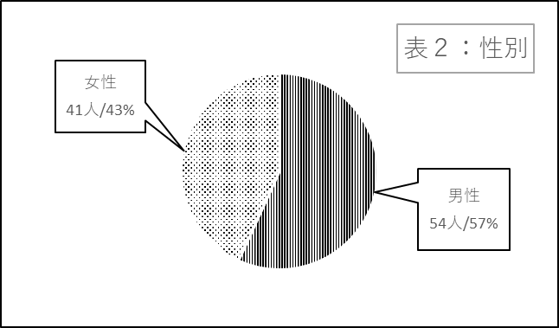

 | ＜表２：性別＞
 | 性別 | 人数 | ％
 | 男性 | 54 | 57%
 | 女性 | 41 | 43%
 | 合計 | 95 | 100%

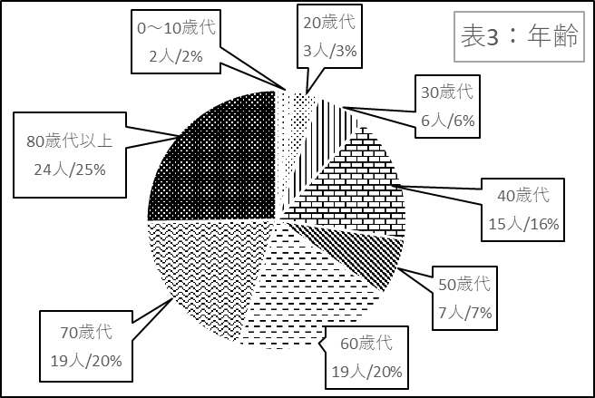

 | ＜表３：年齢＞
 | 年代 | 人数 | ％
 | 0～10歳代 | 2 | 2%
 | 20歳代 | 3 | 3%
 | 30歳代 | 6 | 6%
 | 40歳代 | 15 | 16%
 | 50歳代 | 7 | 7%
 | 60歳代 | 19 | 20%
 | 70歳代 | 19 | 20%
 | 80歳代以上 | 24 | 25%
 | 合計 | 95 | 100%
＜資料4-3＞

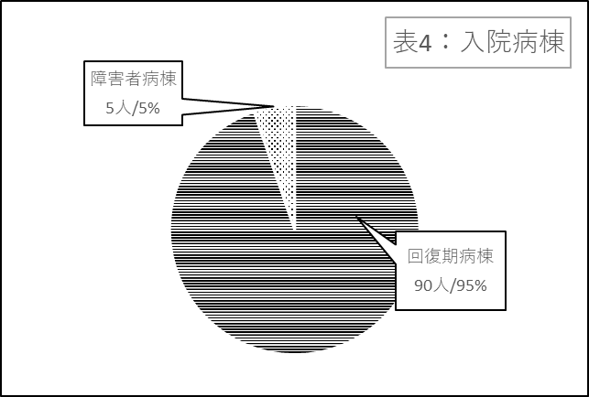

 | ＜表４：入院病棟＞
 | 入院病棟 | 人数 | ％
 | 回復期病棟 | 90 | 95%
 | 障害者病棟 | 5 | 5%
 | その他の病棟 | 0 | 0%
 | 合計 | 95 | 100%

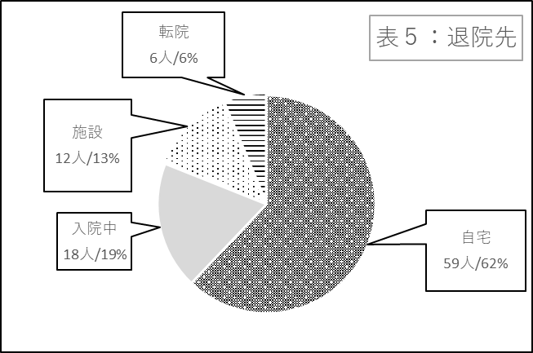

 | ＜表５：退院先＞
 | 退院先 | 人数 | ％
 | 自宅 | 59 | 62%
 | 入院中 | 18 | 19%
 | 施設 | 12 | 13%
 | 転院 | 6 | 6%
 | 合計 | 95 | 100%

